入力時の注意
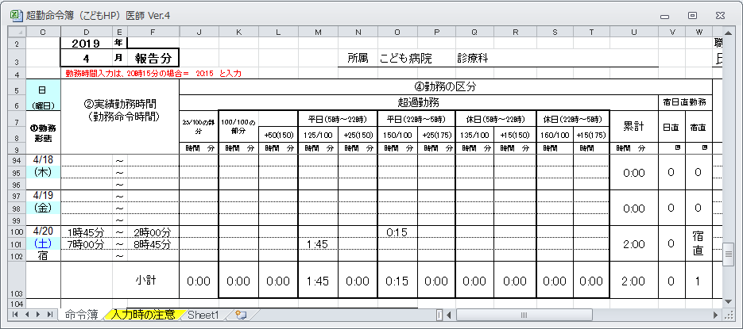
命令簿入力方法

入力可能な箇所は、以下の通りです。

 | ・年月 |  | ・勤務形態（シフト） ※曜日の下
 | ・所属（診療科） |  | ・②実績勤務時間
 | ・職員番号 |  | ・うち休憩時間等
 | ・氏名 |  | ・業務内容

超過勤務実績を入力する前に、年及び月を変更し、カレンダーの設定、所属、職員コード、氏名の
入力をしてください。 専攻医、フェローの先生は職員番号欄に専攻医またはフェローと入力して下さい。
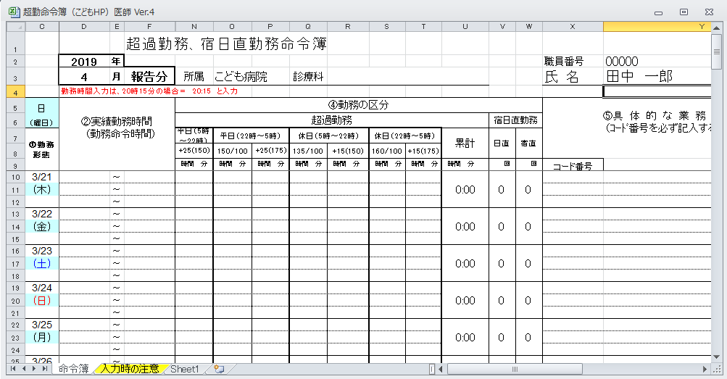

勤務形態（シフト）は、「入力値なし」またはリストから値を選択します。
各日の曜日の下の白色のセルのリストボックスから該当日の勤務形態を選択してください。
勤務形態を正確に入力していないと、支給割合に間違いが出るのでご注意下さい。
 | （リストボックスの説明）
 | 休 | ⇒ | 休日
 | 振 | ⇒ | 振替勤務日（休日に勤務し、当該週を超えて代休を取得した場合）
 | 育 | ⇒ | 育児短時間勤務職員で超過勤務を行った場合
 | 宿 | ⇒ | 宿直
 | 宿(休) | ⇒ | 休日の宿直（内科救急は該当しません）
 | 日 | ⇒ | 日直（内科救急は該当しません）
 | 宿日 | ⇒ | 宿日直（内科救急は該当しません）
 | 【値なし】 | ⇒ | 通常の勤務日
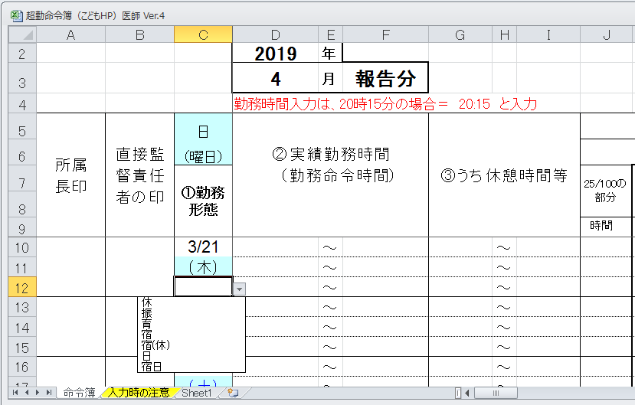

超過勤務を行った日の「実績勤務時間」及び「うち休憩時間等」に開始時間と終了時間を入力してください。

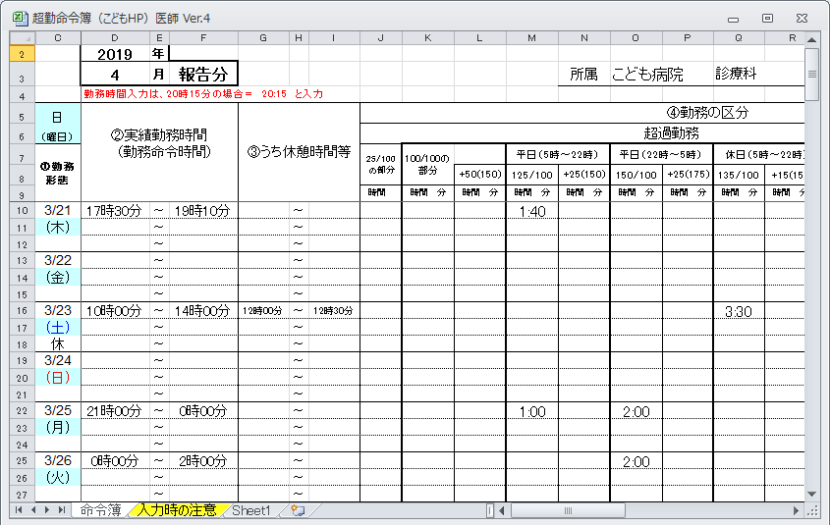

 | ２４時を超えて行った超過勤務を入力する場合は、当日の終了時間は「２４：００」と入力し、
 | 翌日の開始時間を「０：００」と入力し、超過勤務の終了時間を入力してください。

同じ日の実績勤務時間または、休憩時間は時間が重ならないように入力してください。
 | 例）以下のような入力はNGです
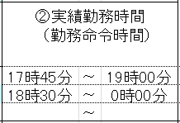

18:30～19:00
が重なっている

⑤具体的な業務内容は、リストボックスから業務内容を選択する。なお、⑤救急患者と⑧オンコール選択時は、
 | 患者名と診療時間も入力してください。（救急外来業務手当等に関連します。）
 | ㊟救急外来患者、オンコール対応時のみです。
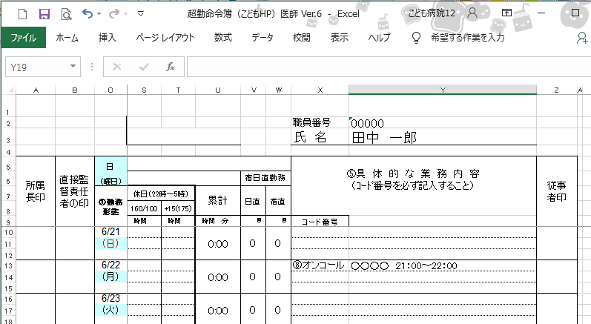

当月末20日の超勤に注意してください。
 | ※当月末20日が当直日になっている場合は、翌21日の当直帯終了時までの超勤の申請を当月中に申請してください。

